Figure 32.1
32.1 Part d'élèves qui ont une maîtrise satisfaisante aux évaluations de compétences à la rentrée 2020 (en %)

Lecture : en début de CP, 79 % des filles et 74 % des garçons présentent une maîtrise satisfaisante en français.
Champ : France métropolitaine + DROM, Polynésie française et Saint-Pierre-et-Miquelon, public et privé sous contrat.
Source : DEPP-MENJS, Repères CP-CE1, évaluation exhaustive de début de sixième, test de positionnement de seconde.

2020
 | Français |  | Mathématiques
 | Filles | Garçons | Filles | Garçons
CP | 79 | 74 | 77 | 75
CE1 | 78 | 75 | 59 | 65
Sixième | 91 | 86 | 72 | 72
Seconde GT | 94 | 92 | 81 | 86

Figure 32.2
32.2 Part de filles en classe de terminale dans une sélection de doublettes, de séries ou de spécialités à la rentrée 2020 (en %)

Lecture : dans les spécialités professionnelles du domaine de l'habillement, 91 % des élèves sont des filles.
Champ : France métropolitaine + DROM, public et privé (sous et hors contrat), MENJS.
Source : DEPP-MENJS, Système d'information Scolarité et enquête n° 16 auprès des établissements privés hors contrat.

Part de filles 2020-2021
Spécialités de la voie professionnelle | Domaine de l'habillement | 91
 | Domaines du sanitaire et du social | 91
 | Domaines du commerce et de la vente | 54
 | Ensemble | 38
 | Domaines de l'agroalimentaire, de l'alimentation et de la cuisine | 26
 | Domaines du transport, de la manutention et du magasinage | 11
 | Domaines de l'électricité et de l'électronique | 2
Séries technologiques | Sciences et technologies de la santé et du social | 87
 | Sciences et technologies du management et de la gestion | 51
 | Ensemble | 48
 | Sciences et technologies de l'industrie et du développement durable | 8
Doublette d'options de série générale | Histoire-géographie et langues-littérature | 72
 | Physique et sciences et vie de la terre | 66
 | Histoire-géographie et sciences économiques et sociales | 59
 | Ensemble | 56
 | Mathématiques et physique | 36

Figure 32.3
32.3 Taux d'inscription immédiat des bachelières et des bacheliers 2020 dans les différentes filières de l'enseignement supérieur (en %)

Lecture : dans la voie générale, 57 % des bachelières et 44 % des bacheliers se sont inscrits à l'université (hors CPGE et DUT).
Note : les taux d'inscription à l'université ont été calculés hors inscriptions simultanées en licence-CPGE. Les données de l'année 2020 sont provisoires.
Champ : France métropolitaine + DROM.
Source : Systèmes d'information des ministères en charge de l'Éducation nationale, de l'Enseignement supérieur et de l'Agriculture. Traitement SIES-MESRI.

 |  | Université hors CPGE et DUT | DUT | CPGE | STS | Autres formations | Ensemble poursuites dans le supérieur
Baccalauréat général | Femmes | 57 | 6 | 8 | 8 | 13 | 92
 | Hommes | 44 | 12 | 13 | 9 | 14 | 92
Baccalauréat technologique | Femmes | 20 | 9 | 1 | 34 | 11 | 75
 | Hommes | 15 | 14 | 2 | 40 | 5 | 76
Baccalauréat professionnel | Femmes | 7 | 0 | 0 | 28 | 5 | 41
 | Hommes | 4 | 0 | 0 | 34 | 1 | 39
Ensemble | Femmes | 39 | 6 | 5 | 17 | 11 | 77
 | Hommes | 25 | 9 | 7 | 23 | 8 | 72

Figure 32.4
32.4 Répartition des sortants de formation initiale en fonction de leur diplôme le plus élevé entre 2017 et 2019 (en %)

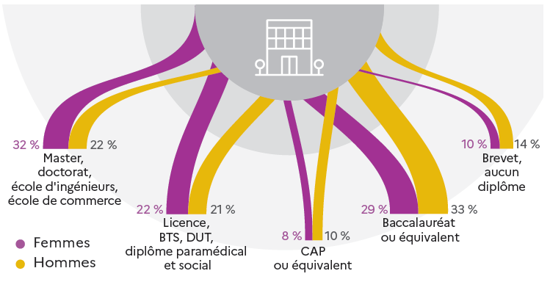

1. Hors diplômes d'infirmières, sages-femmes, etc.
Lecture : en moyenne sur 2017, 2018 et 2019, 32 % des femmes et 22 % des hommes sortent de formation initiale avec un diplôme de master, de doctorat ou équivalent.
Note : en raison des arrondis, les totaux peuvent différer de la somme des éléments qui les composent.
Champ : France métropolitaine + DROM (hors Mayotte), données provisoires.
Source : Insee, enquêtes Emploi, estimations de population, recensement de la population ; traitement DEPP-MENJS.

2017-2019 | Femmes | Hommes
Brevet seul ou aucun diplôme | 10 | 14
CAP ou équivalent | 8 | 10
Baccalauréat ou équivalent | 29 | 33
Licence, BTS, DUT et équivalents | 22 | 21
Master, doctorat ou écoles supérieures | 32 | 22
Total sortants de formation initiale | 100 | 100

